Guide
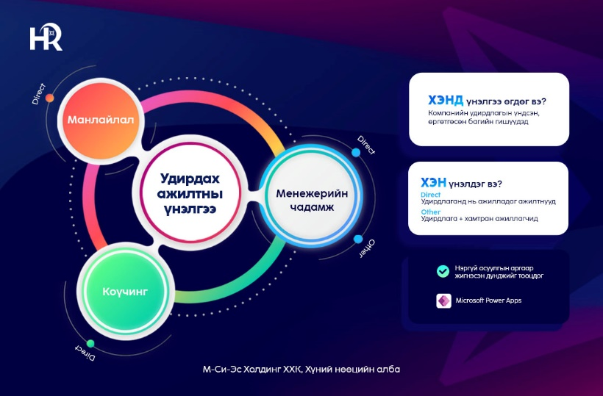
Удирдах ажилтны үнэлгээний нэрс бэлдэх заавар:
Үнэлгээ өгөх ажилтны харалдаа "N буюу Үнэлгээний төрөл (сонгох)" нүдэнд Үнэлгээний төрлийг сонгоно.
Direct буюу тухайн удирдах ажилтны удирдлаганд ажилладаг ажилтнууд нь Coaching, Leadership, Менежерийн чадамж (Direct) гэсэн 3 төрлийн үнэлгээг өгөх ба 3 мөрөнд тус тусад нь мэдээллийг оруулна.
Other буюу тухайн удирдах ажилтны шууд болон чиг үүргийн удирдлага, нэг түвшинд хамтран ажиллагчид, ажлын холбоотойгоор хамтран ажилладаг Группийн бусад компанийн ажилтнууд нь Менежерийн чадамж (Other) үнэлгээг өгнө.
Хэрэв үнэлгээ өгөх ажилтан нь имэйл хаяггүй эсвэл Power BI лицензгүй ажилтан бол "P буюу Судалгаа өгөх төрөл" баганад Forms сонголтыг сонгоно уу.

MA app болон Forms дээр нийт хэдэн ажилтан үнэлгээ өгөхийг Assessee list дэх pivottable-г refresh хийн харна уу.

